상품제안서
12투명사출자 | 상품코드: S04774

 |  |  |  |  |  |  | 02-713-8555 | www.synergygift.co.kr
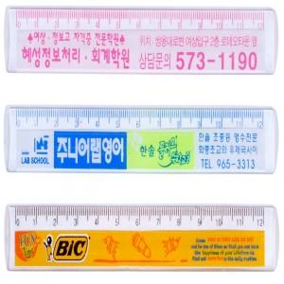 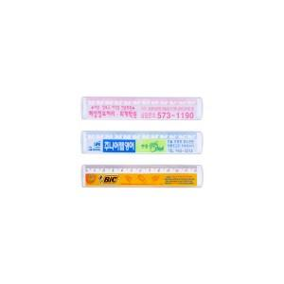

【상세/제작정보】 | 1000개이하는 10,000원의 인쇄비가 추가됩니다.(실크인쇄)

【인쇄/포장옵션】 | 실크 / 벌크

【공급단가】 | 수량 | 1,000~ | 2,000~ | 3,000~ | 5,000~ | 10,000~
*VAT별도 | 단가 | 160원 | 160원 | 150원 | 140원 | 140원

【상품 URL】 | https://www.synergygift.co.kr:443/src/goods_detail.php?gdno=5390

